campo NUTS3
Abaixo envio conjunto de informação relevante para a temática de moradas de clientes que tínhamos comentado. Adicionalmente, envio em anexo a informação da tabela J48 da TAT91 e informação da tabela VIAS_PT, através da ficha de ingesta de quando a levamos para On Prem. Suponho que a tabela já esteja a ser levada para cloud no âmbito do processo de migração em curso que vai ingestar todas as tabelas existentes no On Prem em Cloud. Têm como verificar isto?

Abaixo os detalhes sobre os campos em causa. Se for mais fácil marcamos uma reunião para repassar o detalhe do email.

1. Obter código postal:
a) Para casos em que o País é diferente de Portugal -> manter o código postal inalterado;
b) Sempre que o País é Portugal, proceder ao seguinte processo:
a. Se o código postal tiver os 7 digitos completos manter os 7 digitos;
b. Se o código postal tiver 4 ou menos dígitos, manter os 4 ou menos dígitos;
c. Se o código postal tiver 5 dígitos (4+1) então:
i. ordenar os códigos postais por ordem crescente na tabela ViasPT, colocar o 5 dígito à direita e procurar o primeiro código postal possível;
ii. ordenar os códigos postais por ordem crescente na tabela ViasPT, colocar o 5 dígito à esquerda e procurar o primeiro código postal possível;
iii. ordenar os códigos postais por ordem crescente na tabela ViasPT, colocar o 5 dígito ao meio e procurar o primeiro código postal possível;
iv. Se nenhum caso tiver sucesso, manter apenas os primeiros 4 dígitos;
d. Se o código postal tiver 6 dígitos (4+2) então:
i. ordenar os códigos postais por ordem crescente na tabela ViasPT, colocar o 5º e 6º dígito à direita e procurar o primeiro código postal possível;
ii. ordenar os códigos postais por ordem crescente na tabela ViasPT, colocar o 5º e 6º dígito à esquerda e procurar o primeiro código postal possível;
iii. Se nenhum caso tiver sucesso, manter apenas os primeiros 4 dígitos.
2. Obtenção de Distrito, Concelho e Freguesia e NUT3

Com o código de postal é possivel obter o código de Distrito - Concelho – Freguesia na tabela cd_estruturais.vias_pt. A tabela tem que ser filtrada no data_date_part para a data mais recente e para obter o código correspondente o campo zona tem que ser igual aos 4 primeiros digitos do codigo de postal e o campo codcomp igual aos 3 ultimos. Por exemplo para codigo de postal ‘1099-001’:

O output da tabela será :

Os campos coddis (Distrito) , codcon (Concelho) e fregna (Freguesia) correspondem ao ao código Distrito – Concelho- Freguesia.
Para descodificar os codigos teremos que usar estes campos para filtrar a tabela J48, na tabela cd_estruturais.tat91_tabela, onde no campo tayd91c0_celemtab temos nos dois primeiros digitos o código de distrito, no 3 e 4 digitos o codigo de concelho e no 5 e 6 o codigo de freguesia.
Assim para obter o Distrito do codigo de postal acima, temos que filtrar com o valor ‘11’ (coddis da tabela viaspt) para o distrito e 00 para concelho e freguesia , obtendo assim Lisboa:
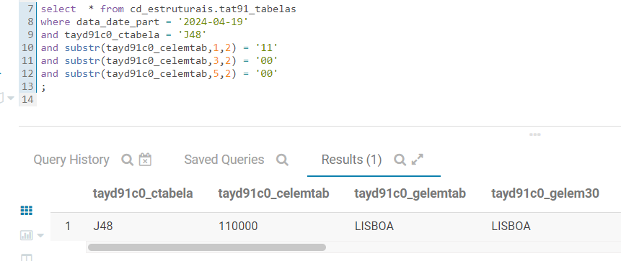

Para obter o concelho , mantemos o codigo de 11 para o distrito e acrescentamos o valor ‘06’ (codcon da tabela viaspt ) para concelho , freguesia continua 00 , obtendo assim Lisboa:
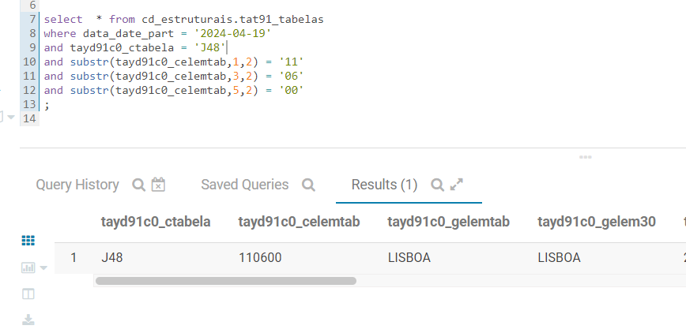

Para obter a freguesia temos que filtrar usando o os valores anteriores mais o valor ‘10’ (fregna da tabela viaspt ) para a morada, obtendo Campolide como freguesia:
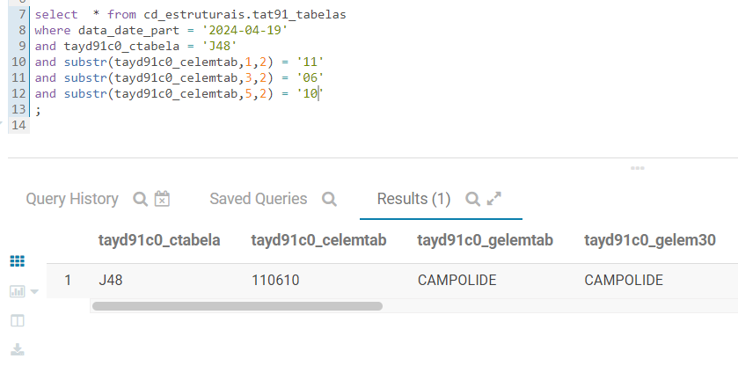

Para vermos se o valor da freguesia está ativo temos que olhar para o campo tayd91c0_nelemc08, que terá os valores ‘S’ se estiver ativa. Caso o campo seja ‘N’, podemos ver a freguesia ativa no campo tayd91c0_nelemc09.
Na tabela J48 é possivel obter o codigo de NUTS 3 , no campo tayd91c0_nelemc05 , para este exemplo o NUT 3 é ‘PT1B0’.

